期間重要目標留意点 2023
2023年度 期間目標について

目標数
 | 組織・部門重要目標(課題)２つ + 個人の成長目標(課題)１つ
 |  | すべてに集中することは、集中しないことと同じ、重要なものに絞り、相互に関連のある目標が望ましい

目標設定
 | ①重要目標
 |  | 組織・部門方針・目標を設定し、個人目標へブレークダウンする（下記④例外あり）
 |  | マネジャーと協力して作成し、内容について合意し、チームで協働・支援する体制とする

 | ②個人成長目標：職種や職位において向上させたいスキル・能力

① 重要に達成すると決めた目標
期待される達成率：100％
② 個人成長目標（１つ）
職種や職位において向上させたいスキル・能力
期待される達成率：100％

達成基準（結果指標）
目標や成果物の達成状況を判断するために定められる基準や基準値（下記一例）
・状態基準（目指す状態を示す）
・数値基準

KPI設定とアクションプラン
KPIは、目標を達成するために必要な成果物や行動に関する数値や指標（KPI設定は任意、必要により設定）
アクションプランは、ををために策定、必須記載項目

②個人成長目標：職種や職位において向上させたいスキル・能力
単に資格取得を目的とせず、資格を取得し発揮したい能力向上を目標とする
アクションプラン、アウトプット・成果物を明確にする
＜目標テーマ例＞
・スキル向上
業務に必要なスキル習得、新しい技術やツールの習得
プレゼンテーション、新規顧客開拓、プロジェクトマネジメント、
リーダーシップ、コミュニケーション、問題解決、財務諸表の読み方・分析 等々
・知識・理解力の向上
商品の特徴や優位性を理解し、顧客に分かりやすく伝えるためのカタログを作成する
データ分析能力を向上させ、営業成績の分析や改善策の立案
等々

 | ③達成基準評価、ストレッチとコミットのウェイト付

 |  | 達成率 | 評点 | 達成基準の例
 |  | 100% | 5 | 完全に達成された状態。目標に示されたすべての要素が満たされ、高品質の成果物が提出された。
 |  | 80% | 4 | 重要な要素のほとんどが達成された状態。目標の進捗率が80%以上で、成果物は高品質であるが、一部の改善が必要である。
 |  | 70% | 3 | 目標の進捗率が70%以上で、目標の重要な要素は概ね達成されたが、改善の余地がある。
 |  | 50% | 2 | 進捗が50％程度。重要な要素の半分以上が達成され、成果物はまだ未完成であり、改善が必要である。
 |  | 10% | 1 | 未着手または着手するもほぼ進捗していない状態。目標の進捗率が10%未満であり、ほとんどの要素が未達成であり、大幅な改善が必要である。

ストレッチ特別加点 ＋５点
目標達成率が100％を超え、120％以上となった場合、最終評価点に対し、＋５点を特別加算する。
質的目標で状態基準を達成基準とした場合は、予めストレッチ目標の達成基準を定義しておく。
※
 |  | ウェイト
 |  | 重要目標1 |  | 80%
 |  | 重要目標2
 |  | 個人成長目標 |  | 20%
 |  | ※内訳は変更可 |  | 100%

 | ④組織・部門の重要目標について、個人別目標とせずチーム全体で達成する目標設定も可とする（１つのみ）

 |  | 全員同一の目標を設定し、メンバーが連携し目標達成を目指すことでチームビルディングやプロジェクト管理の経験値を高める
 |  | 但し、個人の期待する役割・貢献内容を予め定義することを前提とし、貢献の結果により個人別に評価を実施する

 |  | 組織・部門の課題組み立てチャート（参考サンプル）

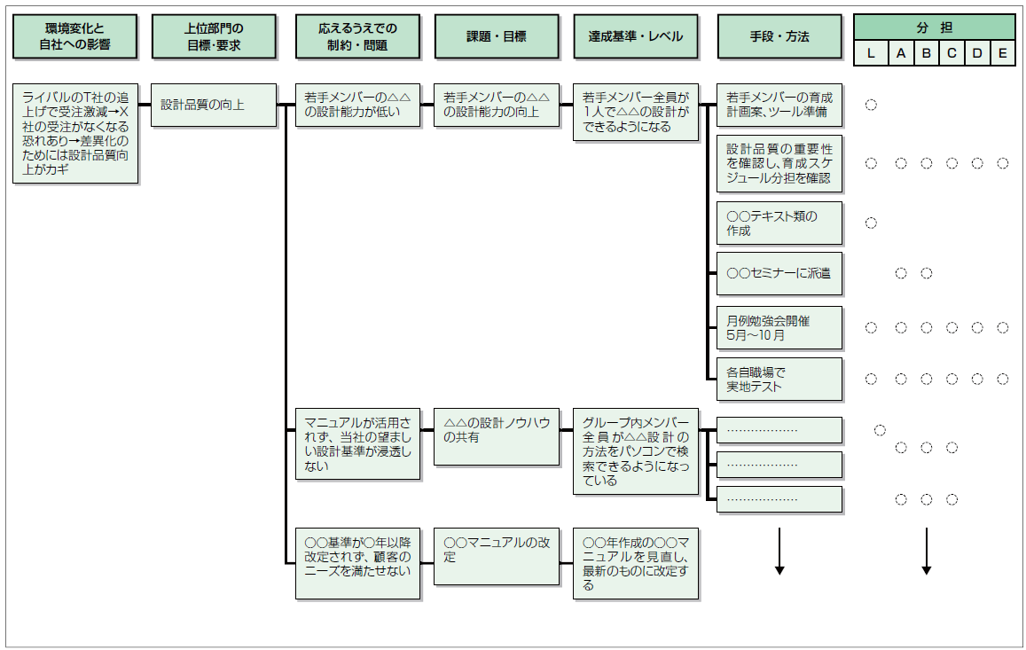
セットで考察
Ｌ：リーダー

 | ⑤個人成長目標で専門性を高めるもの、中期時間軸を必要とするものの例
 |  | 毎年繰り返しセットされる場合の個人成長目標における参考例
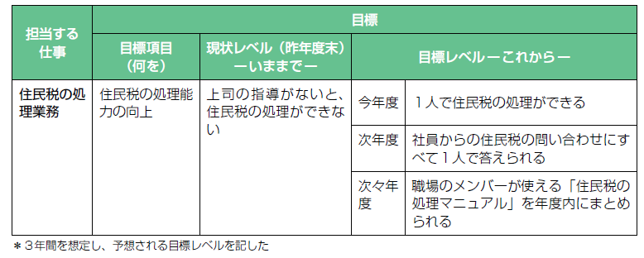

期間重要目標アクションプランシート
期間重要目標・アクションプラン

目標①：組織・部門方針・目標から、個人目標へブレークダウンし設定 |  |  |  |  |  |  |  |  | 協力要請部署
組織・部門重要目標
個人目標
達成基準（個人）
ストレッチ達成基準（あれば）
施策・アクションプラン
施策・アクションプラン
施策・アクションプラン
期中追加
期中追加
評価 | 完全に 達成した | 進捗率80% | 進捗率70% | 進捗率50% | 進捗率10% | 本人評価 | 一次 評価者 | 二次 評価者
 | 5 | 4 | 3 | 2 | 1

目標②：組織・部門方針・目標から、個人目標へブレークダウンし設定 |  |  |  |  |  |  |  |  | 協力要請部署
組織・部門重要目標
個人目標
達成基準（個人）
ストレッチ達成基準（あれば）
施策・アクションプラン
施策・アクションプラン
施策・アクションプラン
期中追加
期中追加
評価 | 完全に 達成した | 進捗率80% | 進捗率70% | 進捗率50% | 進捗率10% | 本人評価 | 一次 評価者 | 二次 評価者
 | 5 | 4 | 3 | 2 | 1

目標②-１ 組織・部門重要目標をメンバー共通の目標とする場合に使用する（１つのみ） |  |  |  |  |  |  |  |  | 協力要請部署
組織・部門重要目標（メンバー共通）
個人の役割・期待する貢献内容
達成基準（部門）
ストレッチ達成基準（あれば）
担当タスク（内容・スケジュール）
担当タスク（内容・スケジュール）
担当タスク（内容・スケジュール）
期中追加
期中追加
評価 | 完全に 達成した | 進捗率80% | 進捗率70% | 進捗率50% | 進捗率10% | 本人評価 | 一次 評価者 | 二次 評価者
部門
 | 5 | 4 | 3 | 2 | 1
個人
 | 5 | 4 | 3 | 2 | 1
平均
 |  |  |  |  |  | 0.0 | 0.0 | 0.0

目標③：職種や職位において向上させたいスキル・能力
個人成長目標
達成基準
ストレッチ達成基準（あれば）
施策・アクションプラン
施策・アクションプラン
施策・アクションプラン
期中追加
期中追加
評価 | 完全に 達成した | 進捗率80% | 進捗率70% | 進捗率50% | 進捗率10% | 本人評価 | 一次 評価者 | 二次 評価者
 | 5 | 4 | 3 | 2 | 1

